画面設計
次期基幹システム更改プロジェクト | カテゴリ | CRM | 画面名 | 顧客 | 仕様名 | 画面設計 | 作成者 | 0 |  |  |  |  |  |  | 修正者
 | 機能ID | TSF0004 |  |  |  |  | 作成日 | 0 |  |  |  |  |  |  | 修正日

一覧画面イメージ |  |  |  |  |  |  |  |  | 機能説明
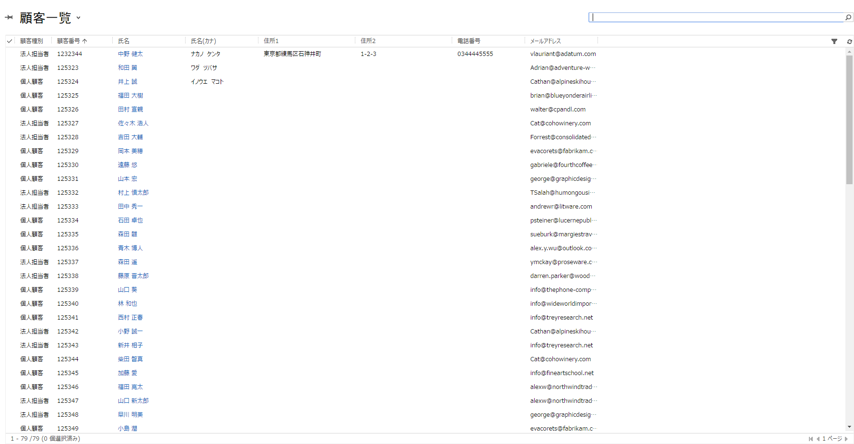
 |  |  |  |  |  |  |  |  | ① | 選択出来るビューは以下となる
 |  |  |  |  |  |  |  |  |  | (ビューの項目はシート「共有ビュー設計」を参照)
 |  |  |  |  |  |  |  |  |  |  | ・ | 顧客一覧
 |  |  |  |  |  |  |  |  |  |  | ・ | 顧客一覧(個人顧客)
 |  |  |  |  |  |  |  |  |  |  | ・ | 顧客一覧(法人担当者)
 |  |  |  |  |  |  |  |  |  |  | ・ | サブグリッド向け法人一覧
 |  |  |  |  |  |  |  |  |  |  | ・ | 非アクティブな法人一覧

 |  |  |  |  |  |  |  |  | ② | カスタマイズ機能
 |  |  |  |  |  |  |  |  |  |  | なし

詳細画面イメージ |  |  |  |  |  |  |  |  | 機能説明

①
 |  |  |  |  |  |  |  |  | ① | 画面構成
 |  |  |  |  |  |  |  |  |  | ①ヘッダー
 |  |  |  |  |  |  |  |  |  |  | ・ | 所有者 (パッケージの制約上、本項目は削除不可)

②
②-1
②-1-1
②-1-3
 |  |  |  |  |  |  |  |  |  | ②本文
 |  |  |  |  |  |  |  |  |  |  | ②-1概要タブ
 |  |  |  |  |  |  |  |  |  |  |  | 法人担当者または顧客に関する情報を表示するタブ
「商談」が確定次第、サブグリッドの貼り付けを行う
 |  |  |  |  |  |  |  |  |  |  |  | ②-1-1連絡先情報セクション
 |  |  |  |  |  |  |  |  |  |  |  |  | ・ | 顧客または法人担当者の連絡先情報や名称情報を
 |  |  |  |  |  |  |  |  |  |  |  |  |  | 保持する。

②-1-4
 |  |  |  |  |  |  |  |  |  |  |  | ②-1-2住所セクション
 |  |  |  |  |  |  |  |  |  |  |  |  | ・ | 顧客の住所情報を保持する。
「物件」が確定次第、サブグリッドの貼り付けを行う

 |  |  |  |  |  |  |  |  |  |  |  | ②-1-3商談サブグリッド
 |  |  |  |  |  |  |  |  |  |  |  |  | ・ | この顧客または法人担当者に関連する商談中または
 |  |  |  |  |  |  |  |  |  |  |  |  |  | 成約に至った商談を示す。

②-1-2
 |  |  |  |  |  |  |  |  |  |  |  | ②-1-4物件サブグリッド
 |  |  |  |  |  |  |  |  |  |  |  |  | ・ | この顧客または法人担当者に関連する物件を表示する。

 |  |  |  |  |  |  |  |  |  |  |  | ②-1-5メモ
 |  |  |  |  |  |  |  |  |  |  |  |  | ・ | この顧客または法人担当者のメモ情報の登録、表示を
 |  |  |  |  |  |  |  |  |  |  |  |  |  | する。
②-1-5
 |  |  |  |  |  |  |  |  |  | ③フッター
 |  |  |  |  |  |  |  |  |  |  | 設定なし

③

 |  |  |  |  |  |  |  |  | ② | カスタマイズ機能
 |  |  |  |  |  |  |  |  |  | １．住所補完機能
 |  |  |  |  |  |  |  |  |  |  | 入力した郵便番号を基に、住所マスタの郵便番号と突合し、
 |  |  |  |  |  |  |  |  |  |  | 該当する住所が存在する場合は、住所1に町域まで設定を行う。
 |  |  |  |  |  |  |  |  |  |  | 存在しない場合は、空白を設定する

 |  |  |  |  |  |  |  |  |  | ２．顧客番号採番機能
 |  |  |  |  |  |  |  |  |  |  | 顧客登録時に顧客番号を採番する。
 |  |  |  |  |  |  |  |  |  |  | 顧客番号は10桁とし、10桁に満たない番号は左側を0で埋める。
 |  |  |  |  |  |  |  |  |  |  | 新規作成時には非表示項目とし、採番後に表示する。
 |  |  |  |  |  |  |  |  |  |  | 但し、「顧客種別」が「法人担当者」の場合、採番しない
 |  |  |  |  |  |  |  |  |  |  | 情報登録後、顧客番号は読み取り専用とする。
 |  |  |  |  |  |  |  |  |  | ３．データ重複チェック機能
 |  |  |  |  |  |  |  |  |  |  | データ重複チェックを実施する。
 |  |  |  |  |  |  |  |  |  |  | キー項目：氏名＋住所1＋住所2
 |  |  |  |  |  |  |  |  |  |  | 重複時は、対象となるデータの対象が表示され、「キャンセル」を
 |  |  |  |  |  |  |  |  |  |  | 押下することで、レコードの作成は行わない。

 |  |  |  |  |  |  |  |  |  | ４．主要項目変更に伴うメール通知
 |  |  |  |  |  |  |  |  |  |  | 下記情報のいずれかが変更された場合、メールにて変更を通知する。
 |  |  |  |  |  |  |  |  |  |  | ・氏名
 |  |  |  |  |  |  |  |  |  |  | ・住所1
 |  |  |  |  |  |  |  |  |  |  | ・住所2
 |  |  |  |  |  |  |  |  |  |  | ・建物名

 |  |  |  |  |  |  |  |  |  | ５．SanSan連携
 |  |  |  |  |  |  |  |  |  |  | SanSanコネクタを利用し、SanSanの名刺情報をCRMに展開
 |  |  |  |  |  |  |  |  |  |  | する外部モジュールを導入し、顧客へ反映する。
 |  |  |  |  |  |  |  |  |  |  | コネクタによって作成された情報から本画面向けに情報を再編集し、
 |  |  |  |  |  |  |  |  |  |  | 表示フィールドへ情報の反映を行う。

 |  |  |  |  |  |  |  |  |  | ６．請求書送付先自動作成
 |  |  |  |  |  |  |  |  |  |  | 顧客区分が「個人顧客」の場合、顧客情報作成時に入力された
 |  |  |  |  |  |  |  |  |  |  | 氏名、住所情報を元に請求書送付先住所を1件作成する。
 |  |  |  |  |  |  |  |  |  |  | 顧客区分が「法人担当者」の場合は、データの作成は行わない。
 |  |  |  |  |  |  |  |  |  |  | なお、登録した住所以外への請求書送付先の登録に関しては、
 |  |  |  |  |  |  |  |  |  |  | 対象レコードの関連ビューから請求書送付先を選択し、
 |  |  |  |  |  |  |  |  |  |  | レコードの追加を手動で実施する。

